출장신청서(국내)
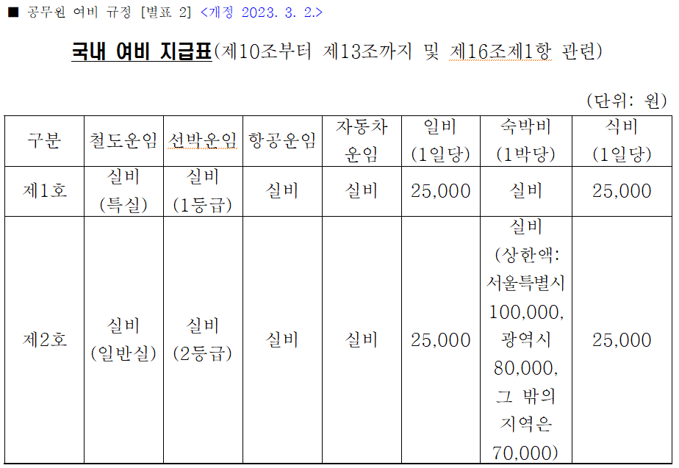
출 장 신 청 서

교내관리번호 | 2025-0845 |  |  | 연구책임자 |  | 최상호 |  |  | * 자차 이용시 KTX or 고속버스 요금 기준으로 청구
지 원 기 관 | 한국연구재단 |  |  | 소 속 |  | 광운대 컴퓨터정보공학부 |  |  | (다수의 참여연구원이 1대의 차량을 이용하더라도 운임 개별 청구 가능)
주 관 기 관 | 광운대학교 산학협력단 |  |  | 사업명 |  | 우수연구-중견연구(창의연구형) |  |  | * 출장지에서 집행한 교통비(택시비, 리무진)은 활동비에 포함되어 청구 불가능
연구기간 | 2025.09.01 ~ 2026.08.31 |  |  | 연구비/입금 |  | 64,283,000 원
과 제 명 | 무구속 멀티모달 센싱 기반 제너럴리스트 및 개인 맞춤형 헬스케어 인공지능 개발(1/3)

출장자 | 상명대학교 | 오홍준 |  | 직 급 |  | 학생
출장목적 | 2026년 대한의용생체공학회 춘계 학술대회 참가
출장기간 | 2026.05.07 ~ 2026.05.09 |  |  | 출 장 지 |  | 제주 신화호텔
여비규정 | 학교여비규정 |  |  | 구 분 / 운 임 |  | 국내여비 |  | 항공
지급처 | 오홍준(국민은행/93800200696467) |  |  | 현금지급액 |  | 125,900
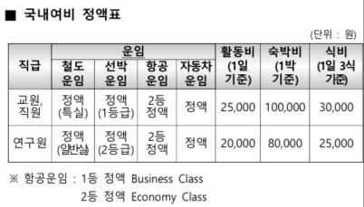
지급내역 | 운 임 |  | 활 동 비 |  | 숙박비 |  | 식 비 | 청 구 액
 | 연구비카드 |  | 현금으로 계좌이체 예정
운임 |  |  |  |  | 125,900 |  |  | 125900
기준액 |  |  | 교수:25,000 * 1 |  | 교수:100,000 * 1 |  | 교수:30,000 * 1
 |  |  | 학생:20,000 * 1 |  | 학생:80,000 * 1 |  | 학생:25,000 * 1
초과/차감사유 | 교수 : 식비 1식 차감(30,000원 * 1/3, 10,000원 차감) 학생 : 식비 1식 차감(25,000원 * 1/3 8,400원 차감)

